3字段逻辑
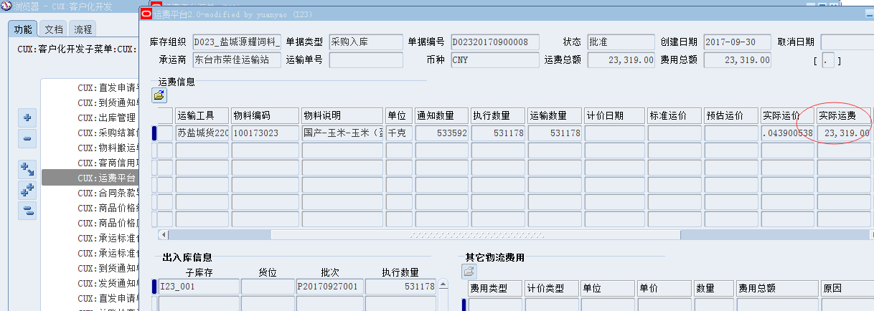
HAND报表功能设计-字段逻辑说明

报表字段 | 列取值逻辑 |  |  |  |  | 其他说明
 | 界面名称 | 子界面名称 | 字段名称 | 运算关系 | 字段长度 | 小计说明 | 第1层分组 | 第2层分组 | 第3层分组 | 第4层分组 | 第5层分组 | 总计说明 | 排序顺序 | 排序说明 | 对齐方式
表头：
大类 |  |  |  | 参数选择的品种，如‘原料’
品名 |  |  |  | 参数选择的品名，如‘国产-玉米-玉米（蛋鸡）’，若参数未填则留空
期间 |  |  |  | 参数选择的期间，如‘2017-10’
打印日期 |  |  |  | 提交请求的日期，格式yyyy-mm-dd
*该报表统计单位为吨 |  |  |  | 打上这行字
表体：
序号 |  |  |  | 从1开始流水，每行递增
物料编码 |  |  |  | 参数品名若非空，则限制此品名对应的物料编码，否则取改库存组织下的所有参数品种（物料大类）下的所有物料编码
物料品名 |  |  |  | 参数品名若非空，则限制此品名对应的物料名称，否则取改库存组织下的所有参数品种（物料大类）下的所有物料名称
日期 |  |  |  | 参数期间内的每个日期，不超过当前日期。格式是XXXX年XX月XX日
市价 | CUX:商品价格维护界面 |  | 标准价格 | 业务实体为该参数库存组织的对应的OU、价格类型为‘市价（饲料）’、物料为该行物料、且币种为本位币的，且日期在有效期自与有效期至范围内的，且有效打勾的标准价格【见图2】，取到多条就取最后更新日期最晚的一条。 1）该界面是有版本控制的，版本号最高的是最新的一条，详见这个界面的视图，别取成历史版本的了 2）*若标准价格维护的单位是重量类单位（见下述采购入库量字段的解释重量类单位怎么判断），则将单价转换为吨为单位的单价，如单位是kg，单价是1.74，那么转换为吨的单价就是1740 | 保留2位小数
入库价 | 采购订单 |  |  | 取该库存组织、该物料当日入库的采购订单行的加权平均含税单价（按当日入库数量做加权平均），含税单价就是采购订单行单价*（1+税率%） 特殊注意转换要求： *若订单行单位是重量类单位（见下述采购入库量字段的解释重量类单位怎么判断），则将单价转换为吨为单位的单价，如单位是kg，单价是1.74，那么转换为吨的单价就是1740 *若订单币种非本位币的，要转换成本位币的单价 | 保留2位小数
采购入库量 | 物料事务处理 |  |  | 该库存组织、该物料、入库日期是该行日期的数量加总，事务处理的单位若单位分类是重量的（库存-设置-单位-分类），则将数量转化为吨为单位的数量；非重量单位的不转化，直接显示事务处理单位下的数量加总 | 保留5位小数
贡献值 |  |  |  | 采购入库量*（市场价-到库价） | 保留2位小数
运费 | CUX:运费平台 |  |  | 此字段为该期间该物料的运费总额，限制在合计行上。 取值逻辑为：运费平台对应库存组织、头上单据类型是‘采购入库’、对应物料、该期间内所有入库接收（运费平台的出库入信息这里有关联到接收入库行）对应的实际运费总和[见图2] 特殊注意转换要求： *若头币种非本位币的，要按运费平台头创建日期去取改日的cooperate类型的汇率，将实际运费转换成本位币为计量 | 保留2位小数
合计行说明： |  |  |  | 合计行是单一物料的合计。序号、物料编码、品名不变，日期列写上‘合计’，采购入库量、贡献值按此物料加总。

图1：
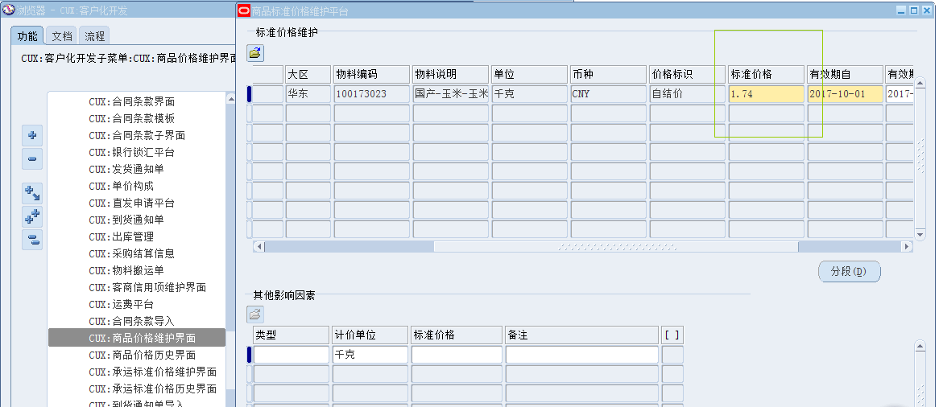

图2：

4参数要求
参数表 | 参数格式 | 默认值 | 是否为隐藏参数 | 当选择列表格式时需要说明
 |  |  |  | 是否允许空值 | 排序 | 参数值列表显示列数说明 | 参数值列逻辑文字 | 列表参数值的安全性约束要求说明 | 列表参数值取数菜单路径参考说明 | 备注
库存组织 | 列表格式 | 默认当前职责的MO：默认业务实体对应的库存组织 | N | N | 升序 |  |  | 选择范围为当前职责的MO约束范围内的可选职责
大类 | 列表格式 | 默认为原料 | N | N | 升序 | 取物料类别的物料大类的可选值 |  |  | 库存管理-设置-物料-类别-类别代码，结构类别为物料类别，取第一段物料大类的可选值
品名 | 列表格式 |  | N | Y | 升序 | 参数库存组织下的组织层物料名称，且物料的库存类别集的大类与参数品种一致，见图1 | LOV显示 品名、物料编码
期间 | 列表格式 |  | N | N | 升序 | 格式为YYYY-MM，如2017-10.取总账日历的期间可选值，排除调整期间

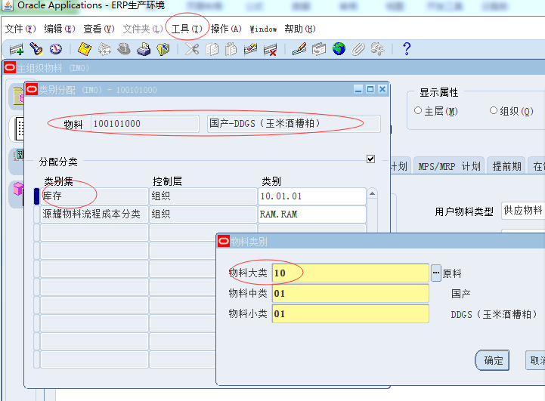
图1：品名-物料的库存类别的截图

